【参考】ＣＩ_一致系列
【参考】佐賀県のＣＩ_一致指数の動向

 | ①一致指数の推移
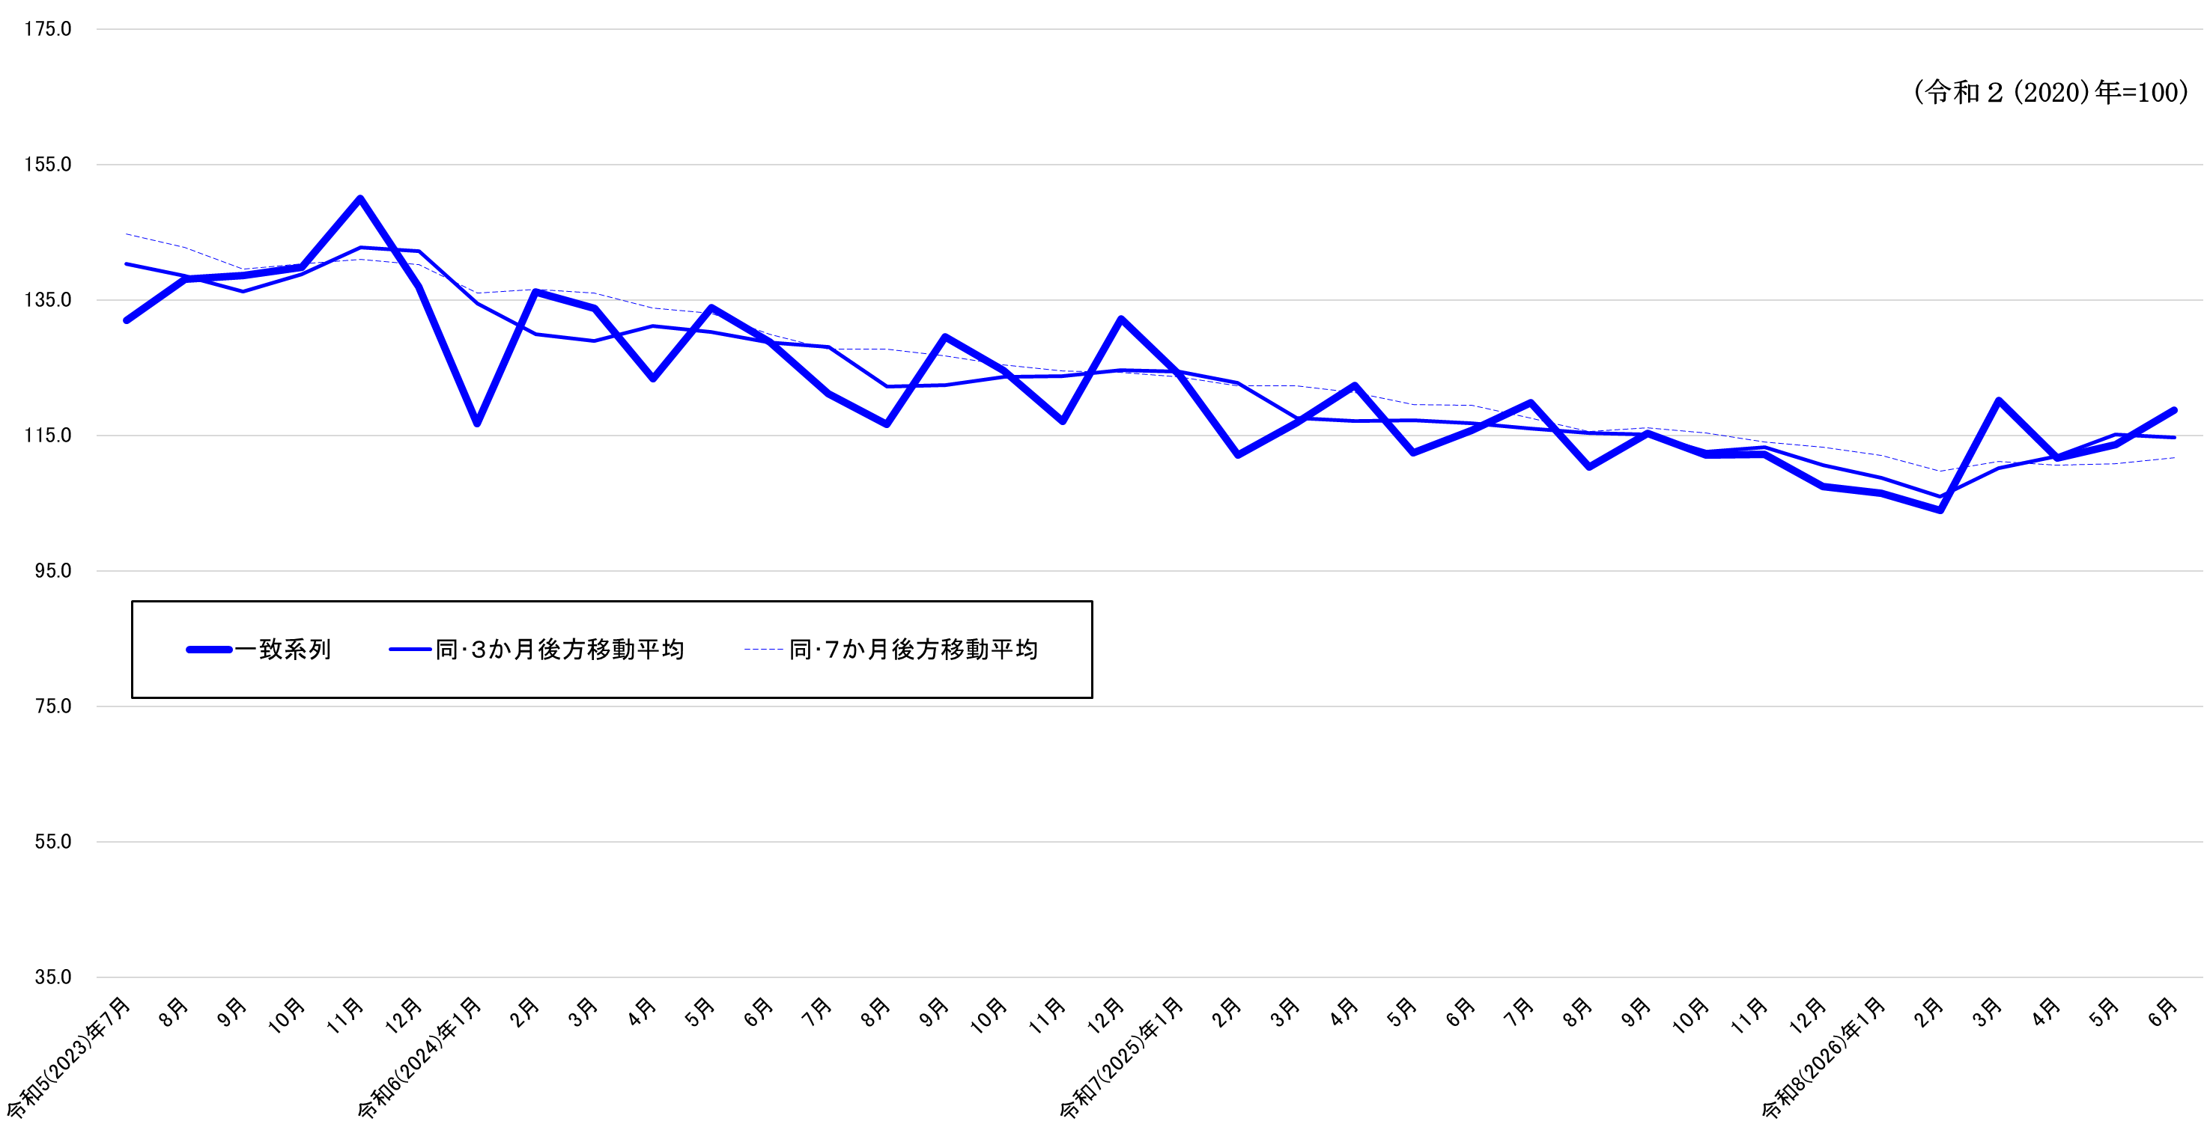

■ 令和８年７月27日一部訂正
 | ②一致指数採用系列の寄与度

 |  |  |  | 令和7(2025)年 |  |  |  |  |  | 令和8(2026)年
 |  |  |  | 7月 | 8月 | 9月 | 10月 | 11月 | 12月 | 1月 | 2月 | 3月 | 4月 | 5月 | 6月
 | ＣＩ一致指数 |  |  | 119.8 | 110.3 | 115.3 | 112.1 | 112.2 | 107.5 | 106.5 | 103.9 | 120.1 | 111.7 | 113.6 | 118.7
 |  |  | 前月差(ポイント) | 4.1 | -9.5 | 5.0 | -3.2 | 0.1 | -4.7 | -1.0 | -2.6 | 16.2 | -8.4 | 1.9 | 5.1
 | 01 | 有効求人倍率 | 前月差 | 0.00 | -0.03 | -0.02 | -0.02 | -0.01 | 0.01 | -0.02 | 0.03 | -0.01 | -0.01 | 0.03 | 0.02
 |  |  | 寄与度 | -0.27 | -2.85 | -1.92 | -1.93 | -0.99 | 0.69 | -1.71 | 2.32 | -0.91 | -0.88 | 2.57 | 1.78
 | 02 | 就職率 | 前月差 | 0.6 | -0.4 | -0.2 | -0.2 | 0.1 | -0.1 | 0.4 | 0.0 | 0.8 | -1.0 | -0.5 | 0.0
 |  |  | 寄与度 | 4.09 | -2.58 | -1.25 | -1.18 | 0.78 | -0.55 | 2.50 | 0.12 | 5.15 | -6.19 | -3.06 | 0.17
 | 03 | 鉱工業生産指数(総合) | 前月比伸び率(％) | -1.0 | -0.9 | 2.8 | 0.7 | -1.4 | -1.9 | -1.7 | -5.4 | 6.0 | 2.3 | 0.0 | 0.3
 |  |  | 寄与度 | -0.79 | -0.66 | 2.37 | 0.69 | -1.05 | -1.47 | -1.25 | -3.68 | 4.93 | 2.04 | 0.11 | 0.42
 | 04 | 鉱工業出荷指数(総合) | 前月比伸び率(％) | 0.5 | -3.2 | 4.6 | 0.2 | 0.1 | -1.7 | -2.1 | -2.7 | 2.8 | 2.2 | 0.0 | 0.2
 |  |  | 寄与度 | 0.41 | -2.69 | 3.68 | 0.19 | 0.09 | -1.32 | -1.63 | -2.07 | 2.28 | 1.87 | 0.05 | 0.22
 | 05 | 大型店売上高(対前年同月比) | 前月差 | 1.0 | 0.1 | -1.5 | -0.5 | 3.3 | -4.2 | 11.1 | -5.4 | 1.2 | 1.3 | 2.3 | -7.1
 |  |  | 寄与度 | 0.61 | 0.08 | -0.85 | -0.22 | 1.86 | -2.25 | 2.98 | -2.80 | 0.69 | 0.85 | 1.33 | -4.05
 | 06 | 着工建築物床面積(産業用) | 前月比伸び率(％) | 26.7 | -28.1 | 82.9 | -21.3 | -5.5 | 18.4 | -64.8 | 218.3 | 68.2 | -75.3 | 38.2 | 94.1
 |  |  | 寄与度 | 1.07 | -1.06 | 2.46 | -0.73 | 0.11 | 0.94 | -3.50 | 3.92 | 2.19 | -4.60 | 1.19 | 2.76
 | 07 | 輸入総額(唐津+伊万里) | 前月比伸び率(％) | -12.9 | 3.6 | 5.0 | 0.1 | -8.7 | -9.3 | 22.6 | -5.8 | 27.7 | -18.2 | -4.1 | 61.1
 |  |  | 寄与度 | -1.09 | 0.32 | 0.43 | 0.05 | -0.67 | -0.74 | 1.53 | -0.40 | 1.92 | -1.55 | -0.28 | 3.82

 | ３か月後方移動平均 |  |  | 116.0 | 115.3 | 115.1 | 112.6 | 113.2 | 110.6 | 108.7 | 106.0 | 110.2 | 111.9 | 115.1 | 114.7
 |  |  | 前月差(ポイント) | -0.86 | -0.70 | -0.14 | -2.56 | 0.63 | -2.60 | -1.87 | -2.76 | 4.20 | 1.73 | 3.23 | -0.46
 | ７か月後方移動平均 |  |  | 117.6 | 115.6 | 116.1 | 115.4 | 114.0 | 113.3 | 112.0 | 109.7 | 111.1 | 110.6 | 110.8 | 111.7
 |  |  | 前月差(ポイント) | -1.77 | -1.95 | 0.46 | -0.67 | -1.46 | -0.70 | -1.31 | -2.27 | 1.40 | -0.52 | 0.22 | 0.92

